Problema 6.10.43
Curvas características H x Q e rendimento x Q
 | H1 |  | H2 |  | H1+H2 |  | Dht |  | rd1 |  | rd2
0 | 25 | 0 | 27 | 106 | 7.5 | 0 | 12 | 0 | 0% | 0 | 0%
10 | 23.5 | 10 | 26 | 98 | 10 | 10 | 12.1 | 10 | 60% | 10 | 52%
20 | 21.2 | 20 | 23.75 | 79.5 | 15 | 20 | 12.4 | 20 | 78% | 20 | 75%
30 | 17.2 | 30 | 21 | 56 | 20 | 30 | 12.9 | 30 | 72% | 30 | 82%
40 | 12 | 40 | 17.5 | 40 | 22.5 | 40 | 13.6 | 40 | 52% | 40 | 75%
50 | 5 | 50 | 12.7 | 15 | 25 | 50 | 14.5 | 50 | 20% | 50 | 58%
60 |  | 60 | 7.5 | 10 | 26 | 60 | 15.6 | 60 |  | 60 | 30%
 |  |  |  | 0 | 27 | 70 | 16.9
 |  |  |  |  |  | 80 | 18.4
Problema 6.10.43

CS | 300 | m | r | 1000 | kg/m3
Cr | 312 | m | g | 9.81 | m/s2

Bomba 1 - Ponto de funcionamento |  |  | Bomba 2 - Ponto de funcionamento |  |  | Bombas 1 e 2 em paralelo - Ponto de funcionamento
Intersecção da curva da bomba |  |  | Intersecção da curva da bomba |  |  | Intersecção da curva das bombas
com a curva de dissipação do |  |  | com a curva de dissipação do |  |  | com a curva de dissipação do
sistema |  |  | sistema |  |  | sistema

Conforme gráfico |  |  | Conforme gráfico |  |  | Conforme gráfico
H1 | 13.4 | m | H2 | 14.2 | m | H | 16.9 | m
Q1 | 37.3 | dm3/s | Q2 | 47 | dm3/s | Q | 71 | dm3/s
Q1 | 0.0373 | m3/s | Q2 | 0.047 | m3/s | Q | 0.071 | m3/s
h1 | 58% |  | h2 | 63% |  | h | 73.6%
P1 | 8454 | W | P2 | 10392 | W | P2 | 15999 | W

Com as duas bombas operando em paralelo H = 16,9 m e podemos encontrar como cada bomba trabalha na associação.

Conforme gráfico |  |  | Conforme gráfico
H1 | 16.9 | m | H2 | 16.9 | m
Q1 | 30 | dm3/s | Q2 | 41 | dm3/s
h1 | 73% |  | h2 | 74%
P1 | 6813 | W | P2 | 9186 | W

Problema 6.10.75
- H x Q : decrescente com a vazão devido às perdas no interior da bomba.
Problema 6.10.75

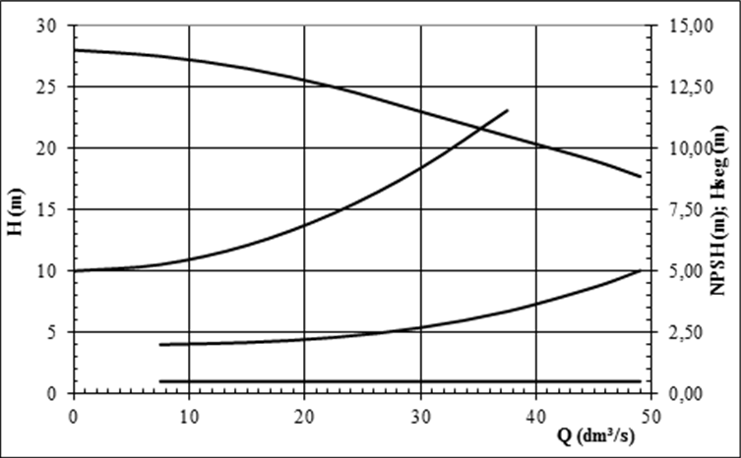
 |  |  |  |  |  | A condição mais crítica de cavitação é aquela em que a bomba atinge
 |  |  |  |  |  | a máxima vazão e isto depende também da instalação.
 |  |  |  |  |  | Analisando em um primeiro momento apenas a bomba.
 |  |  |  |  |  | A vazão máxima possível da bomba analisada é Q = 49 dm3/s
Δh_{t} Dissipação do sistema: uma parábola crescente com a vazão
 |  |  |  |  |  | C = Elev | 700 | m | Hipótese
 |  |  |  |  |  | Hatm | 9.49 | m
 |  |  |  |  |  | Dhs | 0 | m | Hipótese
 |  |  |  |  |  | T | 25 | °C | Hipótese
 |  |  |  |  |  | hv | 0.317 | m | Obs. 0,6 m como indicado depois no
NPSH: curva crescente com a vazão devido ao aumento da velocidade e redução da pressão
 |  |  |  |  |  |  |  |  | exercício é válido também.
 |  |  |  |  |  | NPSHr | 5 | m
 |  |  |  |  |  | Hseg | 0.5 | m

 |  |  |  |  |  | Hs = D | -3.7 | m | Bomba com sucção não afogada

 |  |  |  |  |  | Para a condição real de operação, Q = 36 dm3/s

H_{seg}: constante com a vazão, como as demais curvas variam com a vazão, esta é a de H_{seg}.
 |  |  |  |  |  | NPSHr | 3 | m
 |  |  |  |  |  | Hs | -5.7 | m | Bomba com sucção não afogada

 |  |  |  |  |  | Se o NPSHd for igual ao NPSHr (assumido = NPSH3%), a bomba cavitará |  |  |  |  | Q | 20 | dm3/s | 0.02 | m3/s | O controle por by-pass não permite atingir vazões abaixo de 29 dm3/s.
 |  |  |  |  |  | ao redor da maior taxa de erosão possível. |  |  |  |  | H | 25.5 | m |  |  | Resta portanto, o controle por variação de rotação que é o mais eficiente de todos.

n_{q}>10
n_{q}>30
nq<44
 |  |  |  |  |  |  |  |  |  |  | O controle por válvula impõe a variação da sua perda de carga para obter variações de vazão. |  |  |  |  | A usinagem do rotor não é controle, visto que não permite a variação de vazão
 |  |  |  |  |  |  |  |  |  |  | O ponto de funcionamento estará sempre sobre a curva HxQ da bomba. |  |  |  |  | e muda definitivamente as curvas da bomba.
BHF radial 1
BHF radial 2
$$\frac{Q_{m}}{Q_{p}}=\left(\frac{n_{m}}{n_{p}}\right)$$
$$\frac{H_{m}}{H_{p}}={\left(\frac{n_{m}}{n_{p}}\right)}^{2}$$
H_{b}
 |  |  |  |  |  |  |  |  |  |  | Cálculo da faixa de vazão recomendada, assumindo um nq na faixa entre 30 e 50

Δh_{t}
 |  |  |  |  |  |  |  |  |  |  | Q ot | 36 | dm3/s
 |  |  |  |  |  |  |  |  |  |  | Q mín | 27.2 | dm3/s
 |  |  |  |  |  |  |  |  |  |  | Q máx | 44.8 | dm3/s |  |  | n (rpm) | Q (dm3/s) | H (m) | n (rpm) | Q (dm3/s) | H (m)
 |  |  |  |  |  |  |  |  |  |  |  |  |  |  |  | 1750 | 22.5 | 25 | 1300 | 16.7 | 13.8
 |  |  |  |  |  |  |  |  |  |  |  |  |  |  |  | 1750 | 30 | 22.5 | 1300 | 22.3 | 12.4
H_{g}

 |  |  |  |  |  | Hg | 10 | m
 |  |  |  |  |  | Hb | 21.5 | m
 |  |  |  |  |  | Dht | 11.5 | m | Assumindo que não há controle de vazão na instalação, a vazão de
 |  |  |  |  |  |  |  |  | operação é constante e, por consequência, a perda de carga também.
$${∆h}_{t}=f\frac{L}{D^{5}}\frac{{8 Q}^{2}}{π g}$$
$$D^{5}=\frac{{8 f L Q}^{2}}{π g {∆h}_{t}}$$
 | n | 1750 | rpm
 | nq | 10 |  |  |  | f | 0.025
 | Q | 4.7 | dm3/s | 0.0047 | m3/s | L | 1500 | m
 | H | 27.5 | m |  |  | g | 9.81 | m/s2
 |  |  |  |  |  | Q | 36 | dm3/s | 0.036 | m3/s | O controle por válvula leva a um ponto fora da faixa de vazão recomendada.
 | n | 1750 | rpm
 | nq | 30 |  |  |  | D | 0.197 | m
 | Q | 32 | dm3/s | 0.032 | m3/s | DN | 200 |  | Conforme ANSI B36.10 |  |  |  |  |  |  | Q | 19 | dm3/s
 | H | 22.8 | m |  |  |  |  |  |  |  |  |  |  |  |  | H | 13 | m

 | n | 1750 | rpm
 | Q | 49 | dm3/s | 0.049 | m3/s
 | H | 18.0 | m
 | nq | 44.3

Forma construtiva é dada pela rotação específica no ponto de máximo rendimento.
O aumento do nq indica a mudança das características geométricas e operacionais da BHF.
Na região de fronteira as características das duas formas construtivas se assemelham.

Conforme análise gráfica acima, a BHF é do tipo radial, provavelmente com nq entre 30 e 50.

